Sheet1
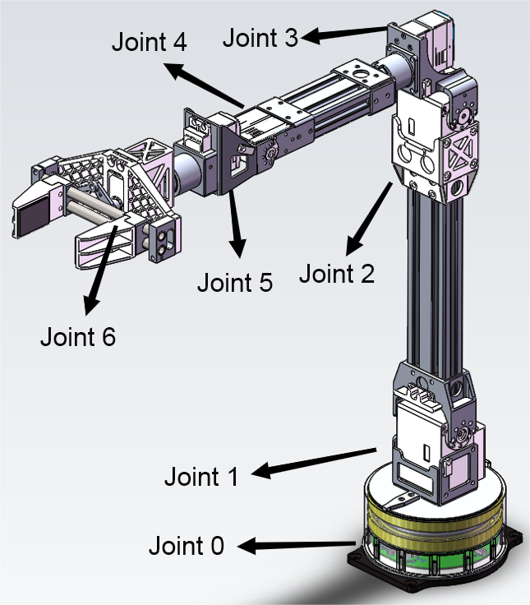
사양 매개변수
모델 | D1
무게 | 2.37kg
자유도 | 6
무게 | 500g(이상적인 무게)
최대 팔 범위 | 550mm(클로클립 제외) | 670mm(클로클립 포함)
전력수요 | 24V 2.5A(최대5A)
상호작용 | DC5.5~2.1
모터 유형 | 스티어링 기어
전압 | 60W
제어 인터페이스 | 제어 통신 인터페이스RJ45(ETH)
조인트 매개변수 | 관절 | 운동 범위 | 최대 속도
 | J1 | ±135°
 | J2 | ±90°
 | J3 | ±90°
 | J4 | ±135°
 | J5 | ±90°
 | J6 | ±135°
D1 서비스 인터페이스 링크 | https://support.unitree.com/home/en/developer/D1Arm_services

